機能概要
【目的】
 | ・ | XXX

【概要】

 |  | ex BIMモデル取込バッチをキックする。

凡例
テーブル名
画面名
帳票名
シェアード/グローバルセッション名
ファイル名

M_XXXマスタ
T_XXX

ログインユーザ情報

 |  |  | 画面ロード

ｘｘｘｘ画面
XXX出力CSV

 |  |  | 更新

T_XXX
T_XXX

T_XXX

【機能前提】

 | ■xxxx

画面レイアウト_問合せフォーム作成
◆初期表示時画面
【画面イメージ】 |  |  | 【画面説明】
 | ■問合せフォーム作成 PCver
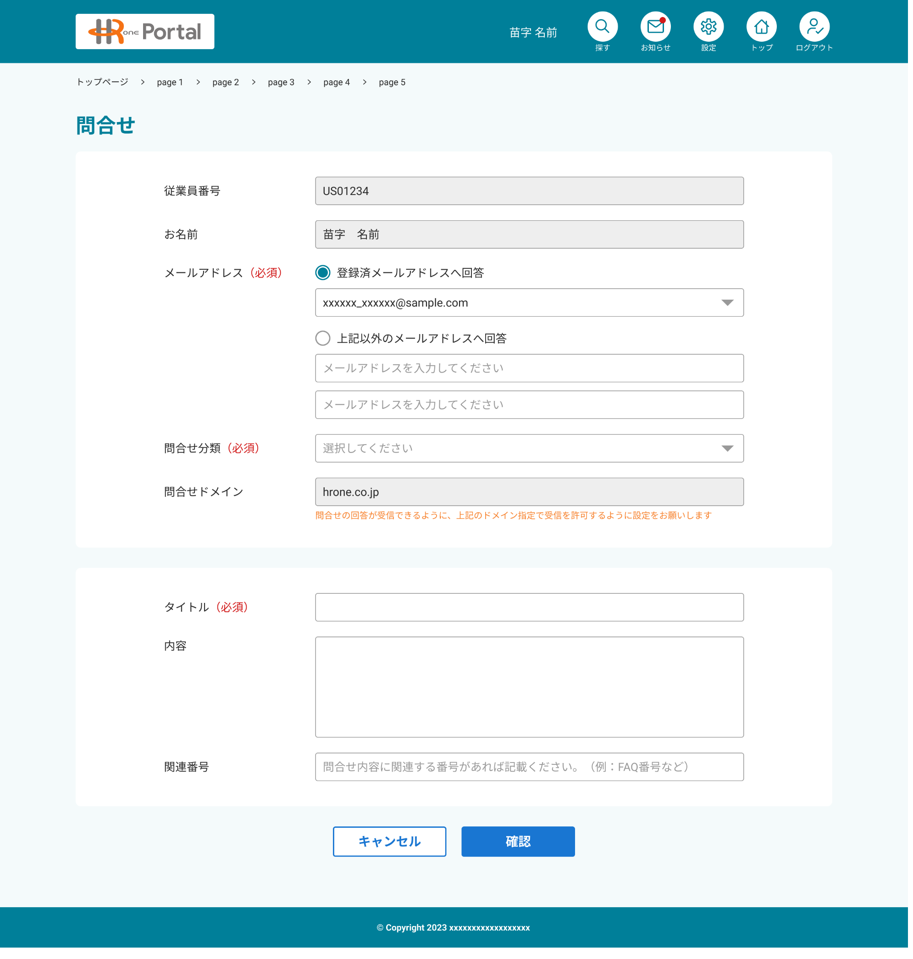
 |  |  |  | HROne/HRP担当者は問合せフォーム機能は使用不可

 |  | HASSIN_REGISTER

 | ■問合せフォーム作成 Spver

画面項目定義_問合せフォーム作成
No. | 項目名 | 種類 | 処理概要 | ヒント文言 | フォーマット | 初期値 | 入力チェック |  |  | 権限 |  |  |  | 備考
 |  |  |  |  |  |  | 必須 | フォーマットチェック | 入力制約 | システム管理者 | HROne/HRP管理者(共通) | HROne/HRP管理者(△△課) | 従業員ユーザ
1 | パンクズリスト |  | ・画面上部に画面トップからのパンクズリストを表示する ・問合せ作成画面は”問合せ作成”と表示する ・リスト表示は下記とする トップ＞FAQトップ＞問合せ作成 |  |  | ー | ー | ー | ー | 非表示 | 非表示 |  | 表示
2 | 従業員番号 | テキストボックス | ・ログインした従業員ユーザの従業員番号を表示する |  |  | ログイン従業員の 従業員番号 | ー | ー | ー | 非表示 | 非表示 |  | 表示(非活性)
3 | お名前 | テキストボックス | ・ログインした従業員ユーザのお名前(氏名)を表示する |  |  | ログイン従業員の お名前 | ー | ー | ー | 非表示 | 非表示 |  | 表示(非活性)
4 | メールアドレス | ラジオボタン | ・初期表示はラジオボタンを未選択する ・ラジオボタンの下にあるリストボックス、テキストは非表示とし、ラジオボタン選択により、表示/非表示切替を行う ・問合せ受信メールを「登録済みメールアドレスへの回答/上記以外で回答を受信したい場合は、メールアドレスを入力ください」ラジオボタンでどちらか選択可能とする ・複数選択は不可とする ・ラジオボタン選択で下記の制御を行う。 「登録済みメールアドレスへの回答」が選択状態の場合、下部に、メールアドレス選択リストボックスを表示する 登録済みメールが無い場合は、「登録済みメールアドレスへの回答」を非活性で選択不可とする 「上記以外で回答を受信したい場合は、メールアドレスを入力ください」が選択状態の場合、下部にメールアドレス入力及び確認用メールアドレス入力を可能とする |  |  | ー | ○ | ー | ー | 非表示 | 非表示 |  | 表示
5 | メールアドレス (登録済みメールアドレスへの回答) | リストボックス | ・従業員ポータルに登録済みメールアドレスを選択可能とする ※対象の登録メールアドレス：連携された従業員メールアドレス、従業員が追加したメールアドレス ・登録済みメールが無い場合は、「登録済みメールアドレスへの回答」を非活性で選択不可とする ・メールリスト表示順は従業員情報連携時のメール(先頭)＋追加したメールアドレス順でリスト上から表示する ・リストの初期選択状態は代表メールを選択状態とする ※代表メールはユーザ設定で変更可能とし、初期状態では、従業員情報連携時のメールが代表メールとなる |  | 指定 | ログイン従業員の メールアドレス | ー | ー | ー | 非表示 | 非表示 |  | 表示
6 | メールアドレス (上記以外で回答を受信したい場合は、メールアドレスを入力ください) | メールアドレス | ・メールアドレスを入力する ・メール形式であるかチェックをする | 上記以外への回答をご希望の場合は、メールアドレスを入力ください | 入力 | ー | ー | ー | ー | 非表示 | 非表示 |  | 非表示
7 | メールアドレス (確認のため、もう一度、メールアドレスを入力ください) | メールアドレス | ・確認用メールアドレスを入力する、入力だけにするため、コピペー(copy&paste)は不可とする ・メール形式であるかチェックをする ・メールアドレス及びメールアドレス(確認用)の入力内容が一致するかチェックする | 確認のため、もう一度、メールアドレスを入力ください | 入力 | ー | ー | ー | ー | 非表示 | 非表示 |  | 非表示
8 | 問合せ分類 | リストボックス | ・選択可能問合せ分類を表示する ・問合せ分類は会社グループことに異なる ・問合せ分類選択時、選択された問合せによる 問合せドメインを表示する | 選択してください | 指定 | ー | ○ | ー | ー | 非表示 | 非表示 |  | 表示 | ・所属会社による差分有り
9 | 問合せドメイン | テキストボックス | ・会社グループ、問合せ分類ごとに対象のドメインを表示する |  |  | ー | ー | ー | ー | 非表示 | 非表示 |  | 表示(非活性)
10 | タイトル | テキストエリア | ・問合せのタイトルを入力する ・問合せメール送信時、問合せメールタイトルとなる |  | 入力 | ー | ○ | ー | ー | 非表示 | 非表示 |  | 表示
11 | 内容 | テキストエリア | ・問合せの内容を入力する ・問合せメール送信時、問合せメール本文となる |  | 入力 | ー | ○ | ー | ー | 非表示 | 非表示 |  | 表示
12 | 関連番号 | テキストボックス | ・問合せするとき、問合せ内容に関連する番号(FAQ番号、案内・通知番号、依頼・届出番号など)を自由に入力する ・英数字及び’-’(ハイフン、マイナス)、'_'(アンダーバー)のみ入力可能とする | 問合せ内容に関連する番号があれば、記載ください。(例：FAQ番号など) | 入力 | ー | ー | ー | ー | 非表示 | 非表示 |  | 表示
13
14
15 | キャンセル | ボタン | ・問合せフォーム作成画面を閉じ、Top画面に戻る ・キャンセル時下記のメッセージを表示する 「問合せフォーム作成をキャンセルします。 入力内容は削除されます。よろしいでしょうか？」 はい：TOP画面に遷移する いいえ：メッセージを閉じ、問合せフォームのそのままにする |  |  | ー | ー | ー | ー | 非表示 | 非表示 |  | 表示
16 | 確認 | ボタン | ・問合せフォーム送信画面を表示する ・入力内容に不備があった場合、確認し、問合せフォーム送信は表示しなし |  |  | ー | ー | ー | ー | 非表示 | 非表示 |  | 表示
17
18
19
20
21
22
23
【入力チェック欄（必須・フォーマットチェック）凡例】
・〇：必須
・△：選択項目によっては必須になる
・ー：必須でない
24
25
26
27
28
29
30
31
32
33
34
35
36
37
【補足】

画面レイアウト_問合せフォーム送信
◆初期表示時画面
【画面イメージ】 |  |  | 【画面説明】
 | ■問合せフォーム送信
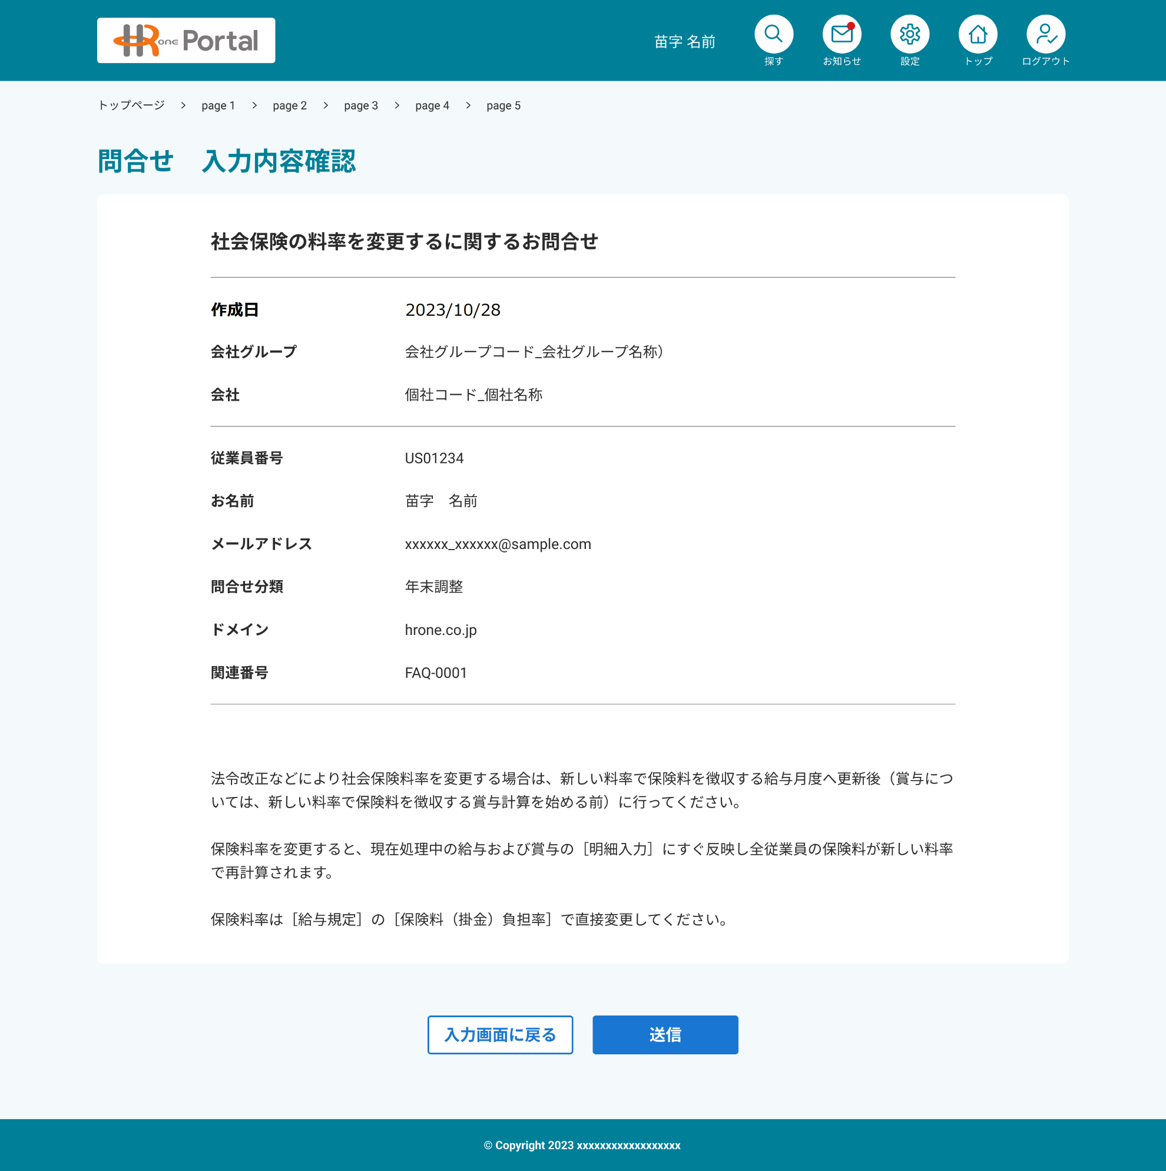
 |  |  |  | HROne/HRP担当者は問合せフォーム機能は使用不可

 |  | HASSIN_REGISTER

 | ■参考：HROne/HRP担当者に送るメール内容
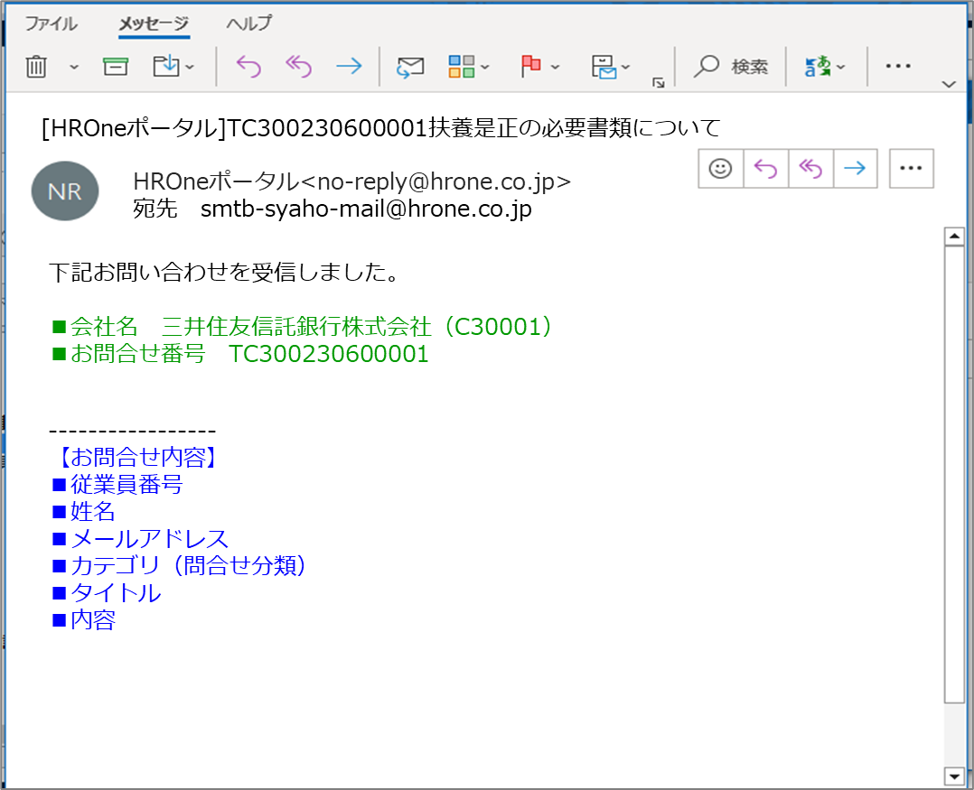
メールのタイトル：
問合せ番号＋タイトル

メールの送信元：
HROneポータルとする
<no-reply@hrone.co.jp>

メールの本文：
・会社名(会社CD)
※会社グループCDではなく、会社コードとする
・問合せ番号

メールの本文：
問合せフォーム作成画面の
内容

■関連内容

従業員のメールアドレス：
そのまま「返信」できるように、
従業員が指定したメールアドレスを
自動で宛先にセット

 | ■参考：従業員に送るメール内容
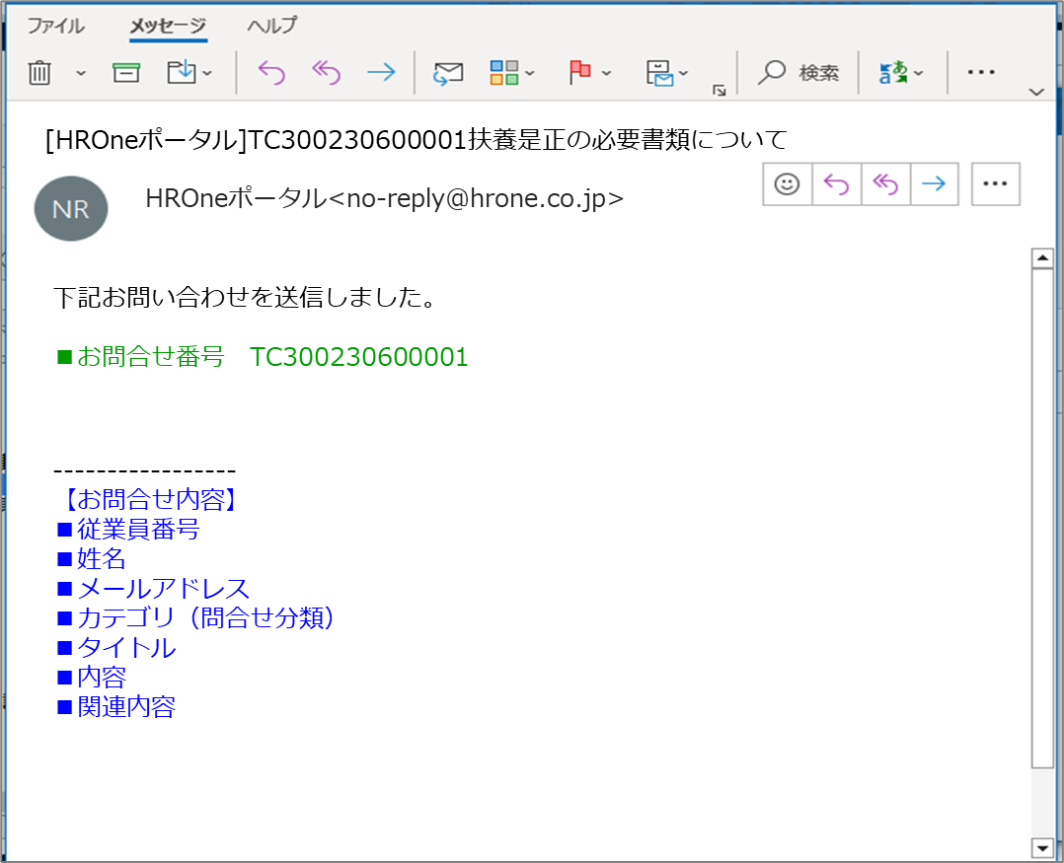

メールのタイトル：
問合せ番号＋タイトル

メールの送信元：
HROneポータルとする
<no-reply@hrone.co.jp>

メールの本文：
・問合せ番号

メールの本文：
問合せフォーム作成画面の
内容

 | ■問合せフォーム送信 Spver

画面項目定義_問合せフォーム送信
No. | 項目名 | 種類 | 処理概要 | ヒント文言 | フォーマット | 初期値 | 入力チェック |  |  | 権限 |  |  |  | 備考
 |  |  |  |  |  |  | 必須 | フォーマットチェック | 入力制約 | システム管理者 | HROne/HRP管理者(共通) | HROne/HRP管理者(△△課) | 従業員ユーザ
1 | パンクズリスト |  | ・画面上部に画面トップからのパンクズリストを表示する ・問合せ送信画面は”問合せ送信”と表示する ・リスト表示は下記とする トップ＞FAQトップ＞問合せ作成＞問合せ送信 |  |  | ー | ー | ー | ー | 非表示 | 非表示 |  | 表示
2 | 作成日 | ラベル | ・問合せフォームを作成した日付（YYYY/MM/DD）を表示する |  |  | ー | ー | ー | ー | 非表示 | 非表示 |  | 表示
3 | 従業員番号 | ラベル | ・問合せフォームの従業員番号を表示する |  |  | ー | ー | ー | ー | 非表示 | 非表示 |  | 表示
4 | お名前 | ラベル | ・問合せフォーム作成の従業員お名前を表示する |  |  | ー | ー | ー | ー | 非表示 | 非表示 |  | 表示(非活性)
5 | メールアドレス | ラベル | ・問合せフォーム作成で指定したメールアドレスを表示する |  |  | ー | ー | ー | ー | 非表示 | 非表示 |  | 表示
6 | 問合せ分類 | ラベル | ・問合せフォーム作成で指定した問合せ分類を表示する |  |  | ー | ー | ー | ー | 非表示 | 非表示 |  | 表示
7 | 問合せドメイン | ラベル | ・問合せフォーム作成のドメインを表示する |  |  | ー | ー | ー | ー | 非表示 | 非表示 |  | 表示(非活性)
8 | タイトル | ラベル | ・問合せフォーム作成のタイトルを表示する |  |  | ー | ー | ー | ー | 非表示 | 非表示 |  | 表示
9 | 内容 | ラベル | ・問合せフォーム作成の内容を表示する |  |  | ー | ー | ー | ー | 非表示 | 非表示 |  | 表示
10
11
12 | 入力画面に戻る | ボタン | ・入力画面(＝問合せフォーム作成画面)に遷移する ・以前入力した内容はそのまま表示する |  |  | ー | ー | ー | ー | 非表示 | 非表示 |  | 表示
13 | 問合せ番号 |  | ・送信時、問合せ番号を採番する ※問合せ採番ルールは「参考_問合せ番号採番」シート確認 |  |  | ー | ー | ー | ー | 非表示 | 非表示 |  | 非表示
14 | 送信 | ボタン | ・問合せ番号を採番する ・作成済み問合せフォームを対象HROne/HRP担当者にメールを送信する ・作成済み問合せフォームを作成した従業員に送信完了メールを送信する ※HROne/HRP担当者に送信するメール内容は「画面レイアウト_問合せフォーム送信」シートの「■参考：HROne/HRP担当者に送るメール内容」を参考 ※従業員に送信するメール内容は「画面レイアウト_問合せフォーム送信」シートの「■参考：従業員に送るメール内容」を参考 ・メール送信後、問合せ受付完了画面に遷移する |  |  | ー | ー | ー | ー | 非表示 | 非表示 |  | 表示
15
16
17
18
19
20
21
22
【入力チェック欄（必須・フォーマットチェック）凡例】
・〇：必須
・△：選択項目によっては必須になる
・ー：必須でない
23
24
25
26
27
28
29
30
31
32
33
34
35
36
【補足】

画面レイアウト_問合せ受付完了
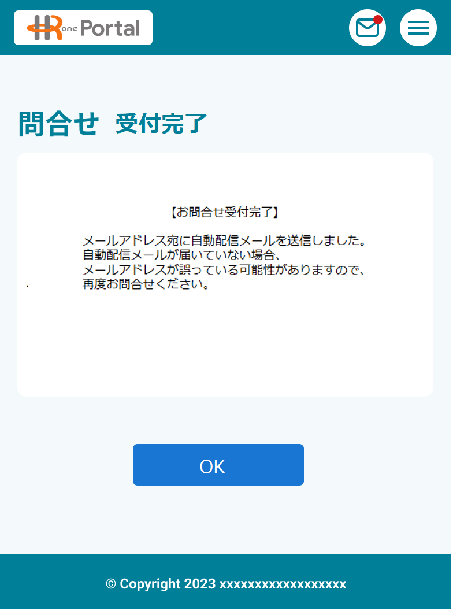
◆初期表示時画面
【画面イメージ】 |  |  | 【画面説明】
 | ■問合せ受付完了
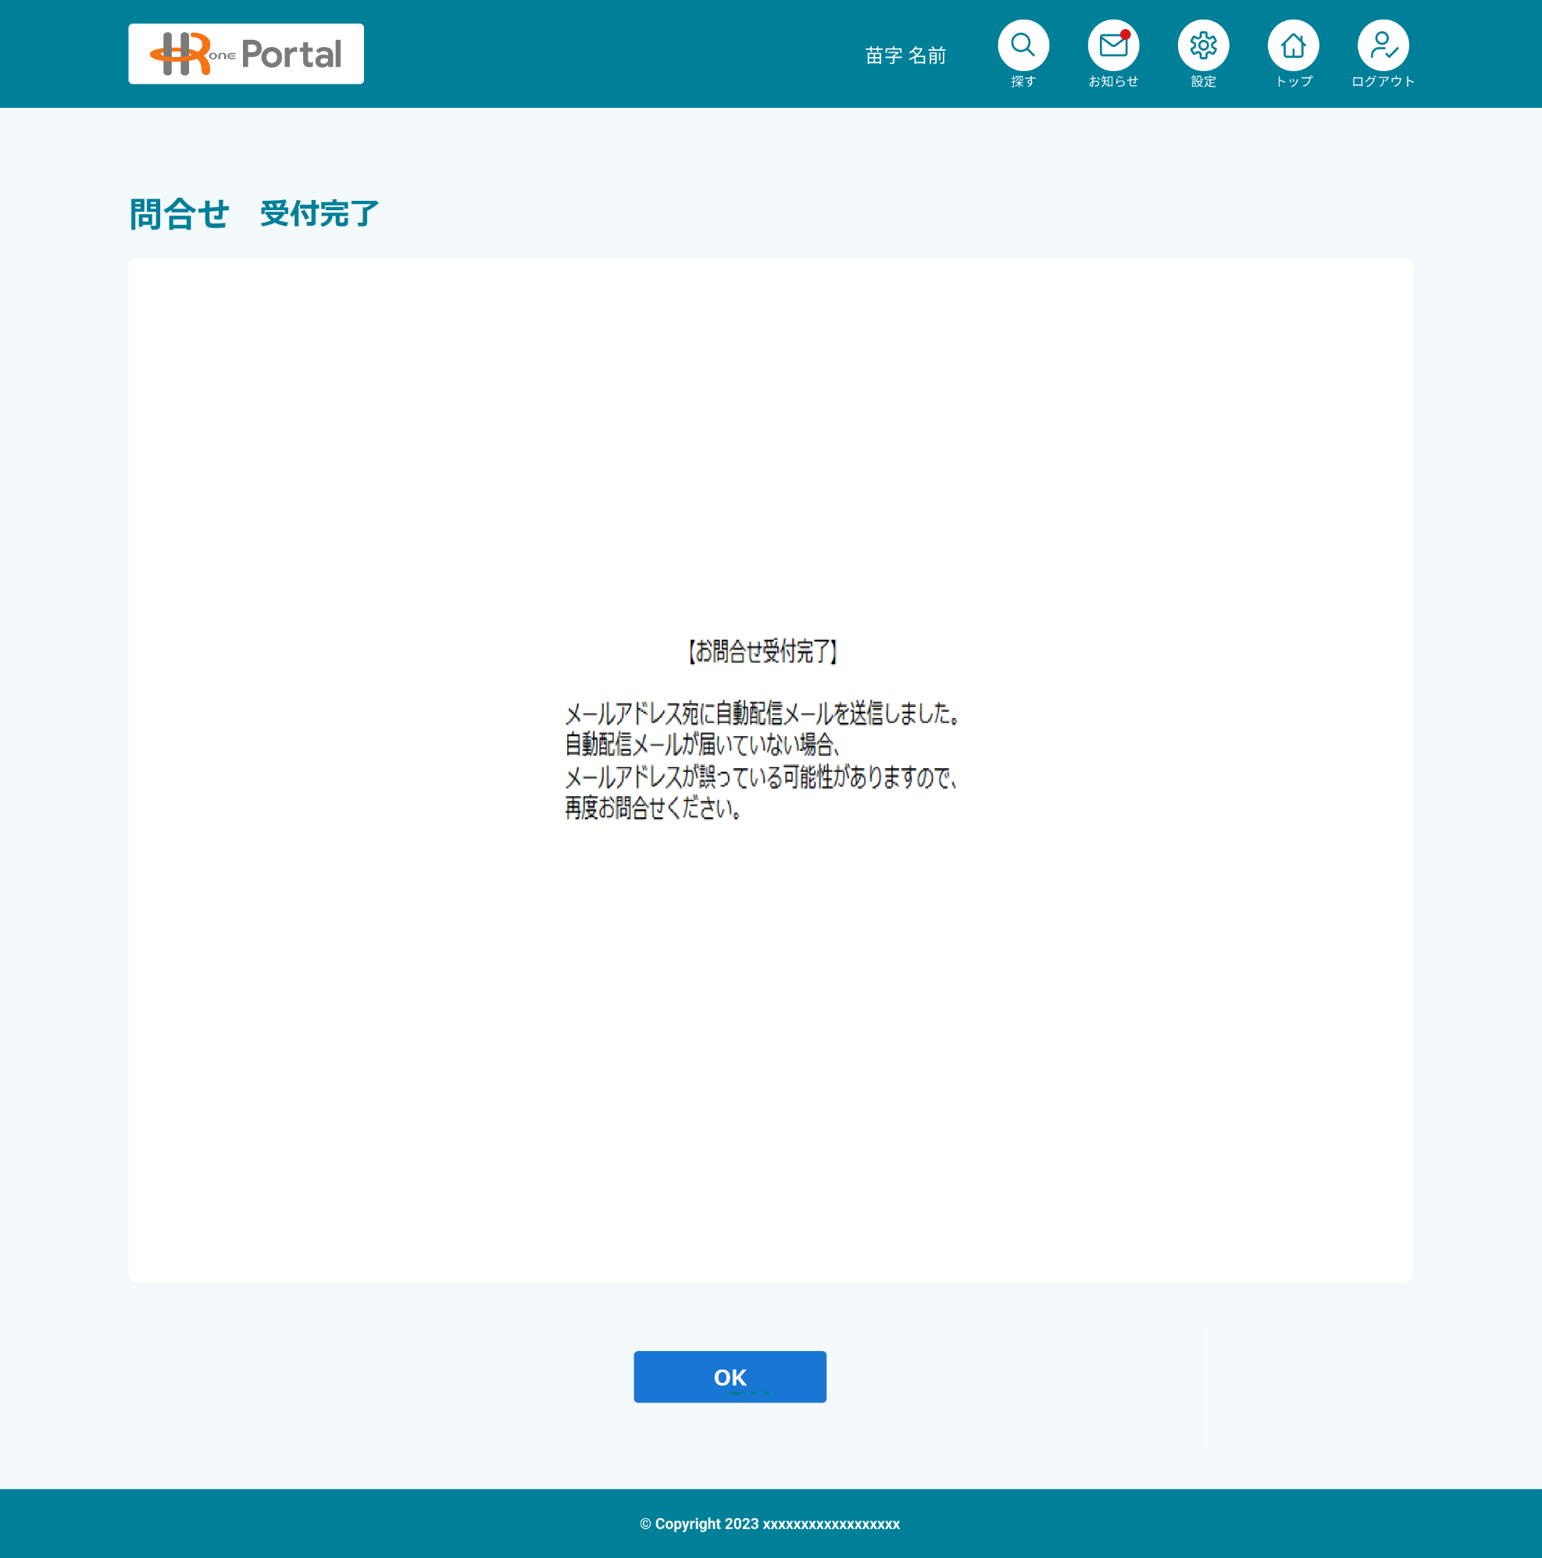
 |  |  |  | HROne/HRP担当者は問合せフォーム機能は使用不可

 |  | HASSIN_REGISTER

 | ■問合せ受付完了

画面項目定義_問合せ受付完了
No. | 項目名 | 種類 | 処理概要 | ヒント文言 | フォーマット | 初期値 | 入力チェック |  |  | 権限 |  |  |  | 備考
 |  |  |  |  |  |  | 必須 | フォーマットチェック | 入力制約 | システム管理者 | HROne/HRP管理者(共通) | HROne/HRP管理者(△△課) | 従業員ユーザ
1 | メッセージ | テキストボックス | ・問合せフォーム受付完了メッセージを表示する ・メッセージ内容は下記とする 「【お問合せ受付完了】 メールアドレス宛に自動配信メールを送信しました。 自動配信メールが届いていない場合、 メールアドレスが誤っている可能性がありますので、 再度お問合せください。」 ・戻る操作はできないようにする |  |  |  | ー | ー | ー | 非表示 | 非表示 |  | 表示
2
3 | OK | ボタン | ・画面を閉じて、ホーム画面に戻る |  |  |  | ー | ー | ー | 非表示 | 非表示 |  | 表示
4
5
6
7
8
9
10
11
12
13
14
15
16
17
18
19
20
21
22
【入力チェック欄（必須・フォーマットチェック）凡例】
・〇：必須
・△：選択項目によっては必須になる
・ー：必須でない
23
24
25
26
27
28
29
30
31
32
33
34
35
36
【補足】

